양식
물품 (용역) 검사(수) 조서
검사 : 치수, 외관 등의 일치여부 확인 / 검수 : 수량적인 부분 확인

계약건명 (과제명/연차) |  |  |  | 소재부품기술개발사업/2차년도 |  |  |  |  | 구매의뢰서 문서번호 |  |  | 2025-8660
납품자 | 사업자등록번호 |  |  | 624-25-00401 |  |  | 발주자 | 사업자등록번호 |  | 124-87-31775
 | 상호 |  |  | H&M테크 |  |  |  | 상호 |  | 이노로보틱스 주식회사
 | 대표자 성명 |  |  | 김태훈 |  |  |  | 대표자 성명 |  | 이현철
 | 사업장 소재지 |  |  | 경기도 화성시 향남읍 길성길 66 |  |  |  | 사업장 소재지 |  | 경기도 화성시 정남면 정남산단로 80
계약금액 (발주금액) |  |  |  | 75,900 |  | 공급가액 |  | 69,000 |  | 부가세액 |  | 6,900
계약체결일(발주일) |  |  |  | 2025-11-11 |  | 실제 납품년월일 |  |  |  |  |  | 2025-11-13
검사(수) 년월일 |  |  |  | 2025-11-13 |  |  | 검사(수) 장소 |  |  | 이노로보틱스㈜ 1층 자재보관실(전실)
검사(수)자 의견 |  |  |  | - | 수량은 일치 하는가? |  |  |  |  | 예 | O | 아니오
 |  |  |  | - | 계약규격과 외형은 일치 하는가? |  |  |  |  | 예 | O | 아니오
 |  |  |  | - | 구성품은 제대로 부착되어 있는가? |  |  |  |  | 예 | O | 아니오
 |  |  |  | - | 계약 시 요청한 조건에 만족하는가? |  |  |  |  | 예 | O | 해당없음
검사(수) 결과 (불합격 조치사항) |  |  |  | 합격 또는 불합격 (조치사항)
물품검사(수) 내역서
NO. | 품명 |  |  | 규격 |  | 발주 수량 |  | 납품수량 | 잔품수량 |  | 비고
1 | Water Panel Bracket-3 |  |  | LDI-S-A100-M091-1 |  | 1 |  | 1 | -
2 | Water_MANIFOLD BRACKET-1 |  |  | LDI-S-A700-M035-0 |  | 1 |  | 1 | -
3 |  |  |  |  |  |  |  |  | -
4 |  |  |  |  |  |  |  |  | -
5 |  |  |  |  |  |  |  |  | -
6 |  |  |  |  |  |  |  |  | -
위와 같이 검사(수) 하였음.

검사(수)자 |  |  | 소속 | 개발그룹 |  | 직급 | 선임연구원 |  | 성명 | 고성훈 |  |  | (서명또는인)

※ 물품 사진 (입고 시 촬영분) / 수량이 사진상 확인되어야 함.
물품용도 |  | 데모기 수냉 부품 제작의 건
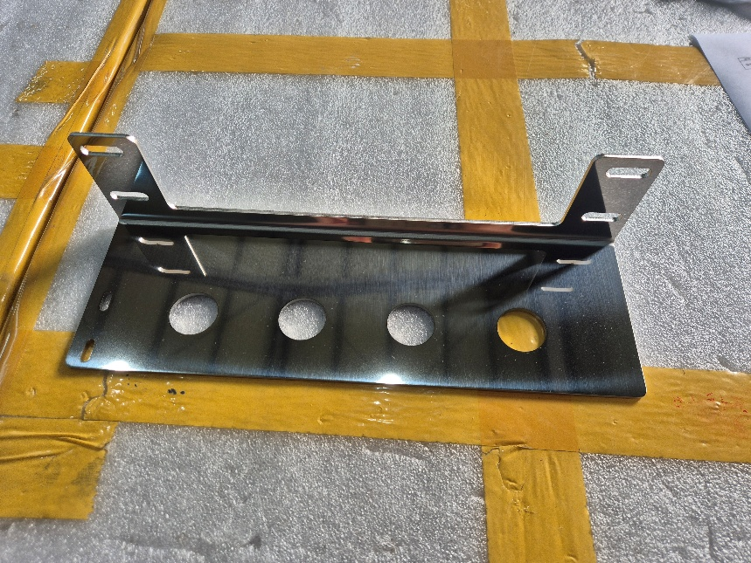 |  |  |  |  |  |  | 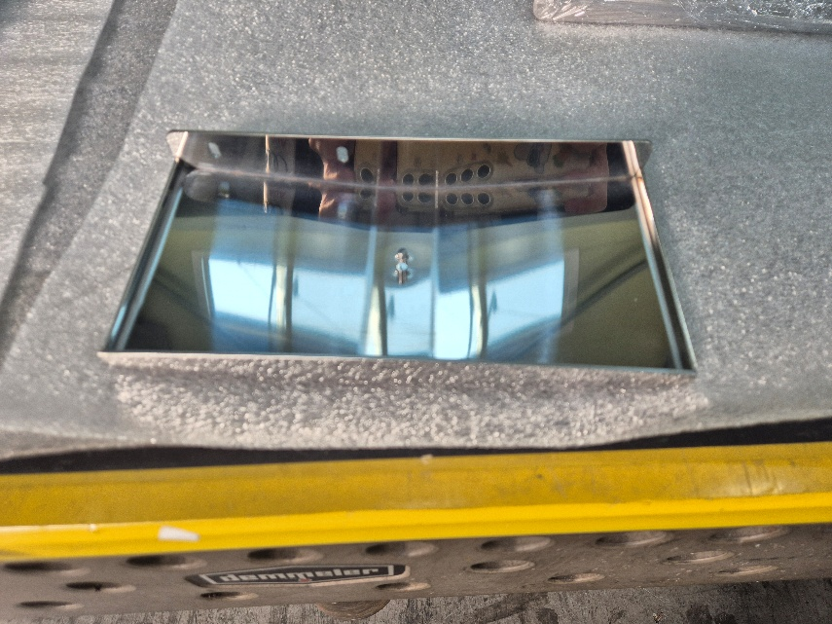

사진 01 |  |  |  |  |  |  | 사진 02

첨부 서류
1 | 관련 구매의뢰서
2 | 관련 거래명세표
3 | 관련 발주서 또는 계약서
4 | 관련 도면 및 사양서

